상품제안서
머레이 곰발바닥 보조베터리 손난로 CMK-5000 | 상품코드: F29147

 |  |  |  |  |  |  | 02-412-0044 | www.easy1.co.kr
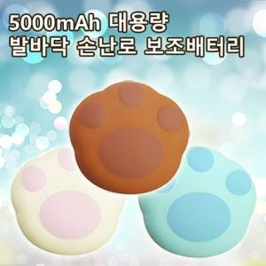

【상세/제작정보】

【인쇄/포장옵션】 | 패드 / 포장지포장

【공급단가】 | 수량 | 30~ | 100~ | 300~ | 500~ | 1,000~
*VAT별도 | 단가 | 19,560원 | 19,230원 | 18,740원 | 18,410원 | 17,930원

【상품 URL】 | https://dev.easy1.co.kr:443/src/goods_detail.php?gdno=29147

